Quick Response
QUICK RESPONSE PDCA
VIM Data
 |  | Valeo / Contact name [1] |  | PRODUCT (Designation + Ref) [2] |  |  |  |  |  | ORIGIN [3] |  |  |  |  | Which LLC was already issued on similar problem? [21] |  |  |  | Supplier Incident Details
 |  | BEYED Mustapha SQA Service |  | Flex Brush card 2L 3C (0,1 uF) W000037397 |  |  |  |  |  | Warranty |  | Supplier | x | AVO | VWS-W11CHA1-2402-005 Corretcives actions for Occurrence 1- corrective action New container to guarantee that the blade not fall down and infiltrate under the pallet and decline it 2-corrective action New container to guarantee that the blade not fall down and infiltrate under the pallet and decline it Corretcives actions for Non detection 1-Add a Camera to control the missing brush 2-CSL1 to control at 100% all Flex part numbers |  |  |  | Supplier Incident number | VWS-W11CHA1-2407-001
 |  |  |  |  |  |  |  |  |  | 0km Return |  | Logistic |  |  |  |  |  |  | Valeo SRM Incident number | VWS-W11CHA1-2407-001
 |  |  |  |  |  |  |  |  |  | Internal |  | Project |  |  |  |  |  |  | Date of Valeo notification | 2024-07-04
 |  |  |  |  |  |  |  |  |  |  |  | Safety |  |  |  |  |  |  | Opened date & Time | 2024/07/04 - 09:50 CET

 | WHAT IS THE PROBLEM ? > Use 5W + 2H to know what is the Current Situation ? |  |  |  |  |  |  |  |  |  |  |  |  |  | Did you detect any VARIABILITY during sorting ? [22]
 | 5W2H |  |  |  |  |  | CHARACTERIZATION |  |  |  |  |  |  |  |  | Real data of the detected VARIABILITY...? ( please identify the involved standards ) | Standard issue?[28] | Deployment issue?[29] | Enforcement issue?[30] | Factor(s) to include in FTA Occ or FTA Non Det
 | WHAT happened? [4] | Good Part :Presence of brush on the Flex Brush card 2L 3C (0,1 uF) Bad Part : Missing Brush on Flex Brush card 2L 3C (0,1 uF) W000037397 Traceability 30/05/2024 Standard Part : Presence of brush on the Flex Brush card 2L 3C (0,1 uF) |  |  |  |  | What is the difference between good and bad parts? [11] |  |  | Standard: Presence of two brushes on the brushcard Good part: There is two Brushes on the brushcard Bad part: the blade id damaged and th angle is 90° ( visually observation waiting for the bad part reception) and the brush is missed |  |  |  |  | 1/ ... in the MACHINE SETTINGS [23] | NO | NO | NO | NO | NO

 | WHY is it a problem? [5] | PPC non compliant |  |  |  |  | Was part produced in the standard process? [12] |  |  | Yes , the bad part was produced in the normal process without any special event |  |  |  |  | 2/ ... in the OPERATIONS [24] | NO | NO | NO | NO | NO

 | WHEN detected [6] | 03/06/2024 |  |  |  |  | When was it manufactured at Supplier? [13] |  |  | 2024-05-21
 |  |  |  |  |  |  |  |  |  |  |  |  |  |  | 3/ ... in the QUALITY CONTROLS [25] | NO | NO | NO | NO | NO
 | WHO detected? [7] (name of operator) | Yannick B Line operator |  |  |  |  | Who manufactured? [14] |  |  | Blade /brush insertion: 3111 ABIDI AHLEM --> level B 2884 RIAHI BASMA --> level B Final Control: 1689 BOUGRINE IMEN level B 1534 HOUFI KAOUTHER level B 1534 HOUFI KAOUTHER level B

 | WHERE detected? [8] | L3 Flex : PPC drop off workstation |  |  |  |  | In which other application or processes product is used? [15] |  |  | W000037394/ W000079423/ W000037396 W 000079619 / W241391 /W000037395/W000038990 |  |  |  |  | 4/ ... in the RAW MATERIAL [26] | NO | NO | NO | NO | NO

 | HOW detected? [9] | Visually |  |  |  |  | Are we capturing the defect when reinjecting product in normal process? [16] |  |  | 1- The bad part was detected by the electrical test with the missing brush The electrical tester can not detect the missing brush when the brush iss dammaged 2-The bad part was detected by the final visual control operator
 |  |  |  |  |  |  |  |  |  |  |  |  |  |  | 5/ ...in the PROJECT ACTIVITY [27] Category applicable until SOP + 6 Months | NO | NO | NO | NO | NO
 | HOW MANY bad parts? [10] | 1 |  |  |  |  | Did a similar problem happen previously at customer or internally? [17] |  |  | At customer VWS-W11CHA1-2402-005

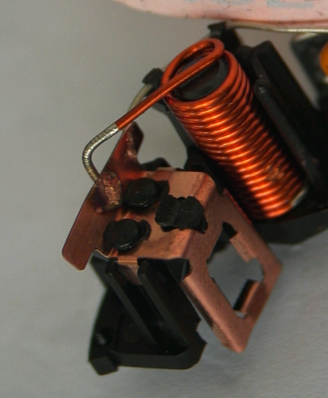
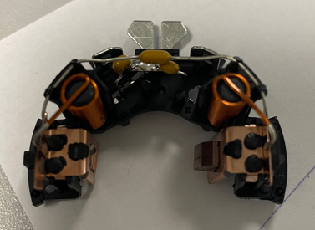
 | BAD PART [18] |  |  |  |  |  | GOOD PART [19] |  |  |  |  |  |  |  | WHAT ARE THE IMMEDIATE COUNTERMEASURES (24 hours)?

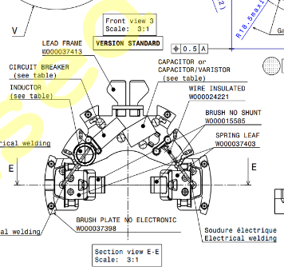
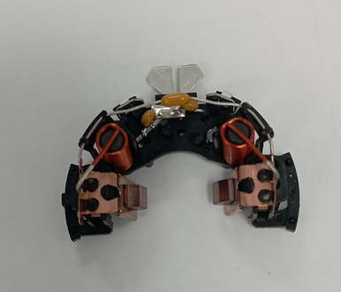

 |  |  |  |  |  |  |  |  |  |  |  |  |  |  | 1. IMMEDIATE COUNTERMEASURES IN SUPPLIER PERIMETER ? [31] |  |  | WHO |  | DATE | WHERE

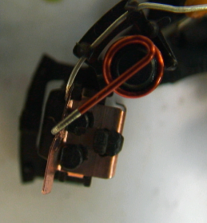
 |  |  |  |  |  |  |  |  |  |  |  |  |  |  | Quality Alert |  |  | Abir C |  | 2024-07-04 | Avo Plant

 |  |  |  |  |  |  |  |  |  |  |  |  |  |  | Check the cylinder of test end of the line |  |  | K.Massoudi |  | 2024-07-04 | Avo Plant

 |  |  |  |  |  |  |  |  |  |  |  |  |  |  | Make a Yellew Rabitt on the CSL1 |  |  | A.Ghribi |  | 2024-07-04 | Avo Plant

 |  |  |  |  |  |  |  |  |  |  |  |  |  |  | Sorting of the current sock at AVO |  |  | A.Ghribi |  | 2024-07-04 | Avo Plant

 | SORTING ACTIVITY to protect customer [20]

 |  |  | Nb. NG Parts | Nb. Sorted |  | PPM |  |  | Sorting date | WHO |  | Identification OK parts |  |  | 2. IMMEDIATE COUNTERMEASURES IN VALEO LINE ? [32] |  |  | WHO |  | DATE | WHERE
 | -Results of sorting in Valeo Customer plant |  |  |  | = | '----' |  | PPM
 | -Results of sorting in Valeo plant |  |  |  |  | '----' |  | PPM
 | -Results of sorting in Other Valeo plants |  |  |  |  | '----' |  | PPM
 | -Results of sorting in Transport |  |  |  | = | '----' |  | PPM
 | -Results of sorting in Valeo Logistics platform |  |  |  |  | '----' |  | PPM
 | -Results of sorting in Supplier Logistics platform |  |  |  | = | '----' |  | PPM
 | -Results of sorting in Supplier plant |  | 0 | 159329 | = | #VALUE! |  | PPM | 2024-05-21 | All parts are checked at 100% in CSL |  | All parts are checked at 100% in CSL
 | -Results of sorting in after-sales stocks |  |  |  | = | '----' |  | PPM
 | TOTAL SORTING |  | 0 | 0 | = | '----' |  | PPM

 | Production dates of sorted parts | From | To |  |  |  |  | First certified good shipment: |  |  | Label's Number |  | Date
 |  | 2024-05-21 | 2024-07-04
 | Period of NG parts | Earliest NG part Date | Latest NG part Date |  |  |  |  |  |  |  | Identification OK parts / OK pallets

 | VALEO CAN DETECT THE DEFECT ON THE PRODUCTION LINE AT 100% (YES/NO) ? |  |  |  |  |  |  |  |  |  | If not, Supplier must set up a control at 100% on the Valeo line

Limites defintions
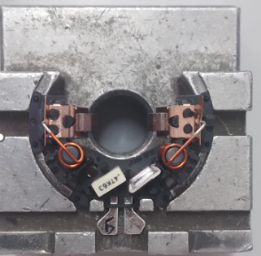
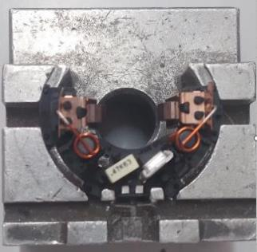
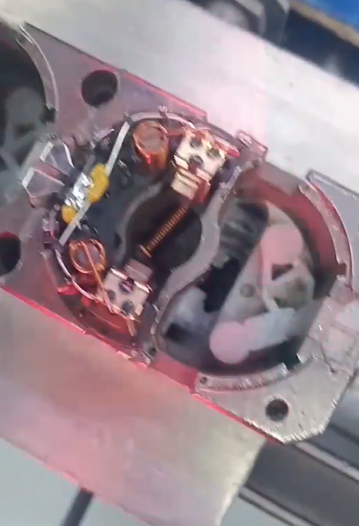
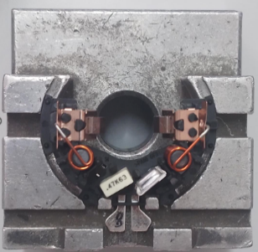
Part N° | Distance between blades (mm) | Detection test
1 | 33.511 | OK | Distance min | 35.1
2 | 33.369 | OK | Distance max | 36
3 | 33.454 | OK
4 | 33.22 | OK
5 | 32.46 | OK
6 | 33.457 | OK
7 | 31.07 | OK
8 | 33.392 | OK
9 | 33.548 | OK
10 | 32.96 | OK
11 | 33.369 | OK
12 | 33.454 | OK
13 | 33.22 | OK
Distance=35,382
14 | 32.46 | OK
15 | 33.457 | OK
16 | 31.07 | OK
17 | 33.392 | OK
18 | 33.548 | OK
19 | 33.548 | OK
20 | 32.96 | OK
21 | 33.9 | OK
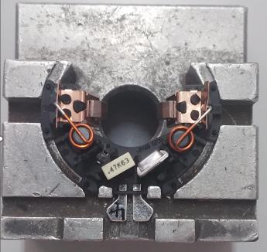
22 | 33.454 | OK
23 | 33.22 | OK
24 | 32.46 | OK
25 | 36 | NOK
26 | 35.392 | NOK
27 | 35.548 | NOK
28 | 35.96 | NOK
29 | 35.369 | NOK
30 | 35.1 | NOK

FTA Occ & 5 Whys
FACTOR TREE ANALYSIS FOR OCCURRENCE Why the problem occurred ?

PROBLEM DESCRIPTION (Valeo view) [1]

4M [2] | FACTORS [3] | CONTROL POINT [4] |  | STANDARD [5] |  | FACTOR VALUE ON OK PARTS [6] | FACTOR VALUE ON BAD PARTS [7] | JUDGMENT |  |  | Potential Root Causes | 5 WHYs Physical > System > Managment actions [13]
 |  |  |  |  |  |  |  | Std OK [10] | Meet std [11] | Direct link [12]
 |  |  |  |  |  | Good Part / Situation taken as reference [8] ............................. | Bad Part / Situation taken as reference [9] .............................
MACHINE | Crimping of the brush inside the blade | Who ? | Automatic Crimping rotary table | What is the standard value? | The brush is crimped inside the blade with min Pullout force of 20N | Brush is crimped : the Production date of the bad part The pull out force min = 63N The pull out force max = 83 N The pull out force average =75,04N Cmk=2,94 | Brush is crimped : the Production date of the bad part The pull out force min = 63N The pull out force max = 83 N The pull out force average =75,04N Cmk=2,94 | Y | Y | N |  | 1st WHY | 2nd WHY | 3rd WHY | 4th WHY | 5th WHY
 |  | Does what ? | Push the brush inside the blade to ensure the assembly
 |  | When ? | During Crimping operation | Where is the standard? | Drawing
 |  | Where ? | Automatic Crimping rotary table
 |  | How ? | The Bwol feeder distrubute the brush inside the cavity another Bwol feeder push the blade | Standard Number and Index?
 |  | How many parts/often ? | 100%
MACHINE | Positioning of the subassembly brush- blade on the plastic box | Who ? | Operator | What is the standard value? | Take on brushblade and put it insde the two plastic pins | The operator put the sub assembly brush/blade by introducing the hole of the blade insde the plastic pin without damaging the brush nor the blade | The operator put the sub assembly brush/blade by introducing the hole of the blade insde the plastic pin without damaging the brush nor the blade | Y | Y | N |  | 1st WHY | 2nd WHY | 3rd WHY | 4th WHY | 5th WHY
 |  | Does what ? | Manual postioning of two brush-blades on the plastic box
 |  | When ? | During the brush blade operation | Where is the standard? | Work instruction
 |  | Where ? | Pre-assembly work station
 |  | How ? | Manually | Standard Number and Index? | PS12.1-M5 ind. 4
 |  | How many parts/often ? | 100%
MACHINE | Continuity test in the electrical machine | Who ? | Electrical tester | What is the standard value? | 1-The tested part is intrduced in the electrical tester by metalic pallet. 2-A lower cylinder takes up the pallet and pushs it against the reference: metalic plate. 3- Once indexiated an upper cylinder pushs the cetral probe to test the continuity between brushes and terminals | The upper cylinder pushs the central probes and test the continuity between each brush and the terminals without any interference with the brush or the balde . The pallet was not declined | The upper cylinder pushs the central probes and test the continuity between each brush and the terminals without any interference with the brush or the balde . The pallet was not declined | Y | Y | N |  | 1st WHY | 2nd WHY | 3rd WHY | 4th WHY | 5th WHY
 |  | Does what ? | Test of continuity
 |  | When ? | During electrical test | Where is the standard? | Camera Program
 |  | Where ? | Electrical test machine
 |  | How ? | measurment of the continuity from the two brushes | Standard Number and Index? | PLC Program GEN 2 C electrical tester
 |  | How many parts/often ? | 100%
MACHINE | Air pressure of the Brushes assembly machine | Who ? | Brush assembly machine | What is the standard value? | Air pressure=[4 bars -6bars ] | 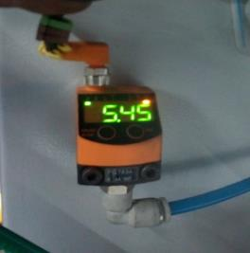 Air pressure = 5,45 bars | 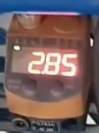 Air pressure = 2,85 bars | Y | Y | D | The bad part prouduced with air pressure under the minimum was not rejected to the red box | 1st WHY | 2nd WHY | 3rd WHY | 4th WHY | 5th WHY
 |  | Does what ? | Insert the brush in the blade |  |  |  |  |  |  |  |  | The setter was occupied by the setting of the machine and forgot to isolate the bad part from the fixures | The setter didn't respect the standard of the SOP | The target of the setter was to minimise the stoppage of the machine and avoid the blame of his team leader
 |  | When ? | During production | Where is the standard? | Work instruction
 |  | Where ? | Flex line
 |  | How ? | Automaticly | Standard Number and Index? | PS12.1-M3 ind. 1
 |  | How many parts/often ? | 100%
MACHINE | The brush card metal blade position | Who ? | Opertor | What is the standard value? | Operator insert blade in the brushcard The brush card has straight metal blade | The brush card has straight metal blade | The brush card with bent metal blade | N | Y | D | brush card with bent metal blade . PDCA Number VWS-W21SKA1-2406-003 | 1st WHY | 2nd WHY | 3rd WHY | 4th WHY | 5th WHY
 |  | Does what ? | Insert the blade in the brush card
 |  | When ? | Each part | Where is the standard? | Workinstruction Final control
 |  | Where ? | Mounting brush/blade in the brushcard
 |  | How ? | Manually | Standard Number and Index? | PS12.1-M4 ind. 12
 |  | How many parts/often ? | 100%
MACHINE | Electrod position during the welding | Who ? | Adjuster | What is the standard value? | Position of the electrod Electrod N°1=90mm Electrod N°2=90mm Electrod N°3=90mm | Position of the electrod Electrod N°1=90mm Electrod N°2=90mm Electrod N°3=90mm | 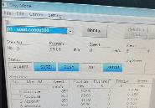 Position of the electrod Electrod N°1=90mm Electrod N°2=91mm Electrod N°3=89mm | Y | N | Y | The Electrod position are wrong (PDCA Number VWS-W21SKA1-2406-003 ) | 1st WHY | 2nd WHY | 3rd WHY | 4th WHY | 5th WHY
 |  | Does what ? | Set the correct postion of the electrod |  |  |  |  |  |  |  |  | The setting of the electrod position was lost during the welding operation | The screws which garnteeing the fixtation of th electrod were loose | The Type of the screws used by the setter was not adapted like the original one | The setter was forced to use others screews due to the out of stock
 |  | When ? | SOP | Where is the standard? | Work instruction
 |  | Where ? | Welding Machine
 |  | How ? | By comuter | Standard Number and Index? | PS12.3-M5 ind. 4
 |  | How many parts/often ? | Always

FTA Non Det & 5 Whys
FACTOR TREE ANALYSIS FOR NON DETECTION Why the problem was not detected ? [14]

PROBLEM DESCRIPTION (Valeo view) [1]

4M [2] | FACTORS [3] | CONTROL POINT [4] |  | STANDARD [5] |  | FACTOR VALUE ON OK PARTS [6] | FACTOR VALUE ON BAD PARTS [7] | JUDGMENT |  |  | Potential Root Causes | 5 WHYs Physical > System > Managment actions [13]
 |  |  |  |  |  |  |  | Std OK [10] | Meet std [11] | Direct link [12]
 |  |  |  |  |  | Good Part / Situation taken as reference [8] ............................. | Bad Part / Situation taken as reference [9] .............................
MACHINE | measurent of the continuity in the electrical machine | Who ? | Electrical tester | What is the standard value? | 1-The tested part is intrduced in the electrical tester by metalic pallet. 2-A lower cylinder takes up the pallet and pushs it against the reference: metalic plate. 3- Once indexiated an upper cylinder pushs the cetral probe to test the continuity between brushes and terminals 4- If the part is tesetd oK, it will be marked by QR code , if the part is tested NOK tit will be rejected in the red box | Good parts are tested OK, marked by the lazer marking and confirmed OK by the QR reader | Good parts are tested OK, marked by the lazer marking and confirmed OK by the QR reader | Y | Y | N |  | 1st WHY | 2nd WHY | 3rd WHY | 4th WHY | 5th WHY
 |  | Does what ? | Test of continuity
 |  | When ? | During electrical test | Where is the standard? | Camera Program
 |  | Where ? | Electrical test machine
 |  | How ? | measurment of the continuity from the two brushes | Standard Number and Index? | PLC Program FLEX1 electrical tester
 |  | How many parts/often ? | 100%
METHOD | Visual Control in the final inspection | Who ? | Final control operator | What is the standard value? | Check the visually the missed bruhes | 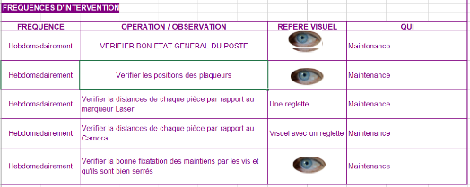 Good Part with missed bruhes was detected and rejected in the red box | Good Part with missed bruhes was detected and rejected in the red box | Y | N | N | Bad part not detected visually by the operator | 1st WHY | 2nd WHY | 3rd WHY | 4th WHY | 5th WHY
 |  | Does what ? | Check the missed bruhes |  |  |  |  |  |  |  |  | The contol operator didn't consider that the part with bad assembled brush was bad | The bad assembled part was not inculded in the control instruction | Weakness of standard for visual inspection
 |  | When ? | During visual control | Where is the standard? | Control Instruction
 |  | Where ? | End of line
 |  | How ? | Visually | Standard Number and Index? | IC700
 |  | How many parts/often ? | 100%
METHOD | SYSTEMIC Contamination of the room testing of the palet | Who ? | Maintenance technician | What is the standard value? | Check the electrical tester room and ensure the cleaness and the midle management should do the enforcement and detect if the work stations are contaminated | THE contamination in the tster room is detected by the midle management | THE contamination in the tster room is not detected by the midle management | N | Y | Y | Contamination of the testing room is not detected by the midle management of the line | 1st WHY | 2nd WHY | 3rd WHY | 4th WHY | 5th WHY
 |  | Does what ? | Check the cleaness |  |  |  |  |  |  |  |  | The midle management didn't do the einforcement during the production | The midle management thought that the verification is done only at SOP and at the end of the shift | No systematic audit is performed to check the contamination of the workstations during the shift | Lack of the standard that involve the midle management in the real responsabilties of the production area
 |  | When ? | During maintenance intervention | Where is the standard? | Work instruction
 |  | Where ? | Electrical tester
 |  | How ? | Visualy | Standard Number and Index? | PS12.1-M5 ind. 4
 |  | How many parts/often ? | At Each SOP
METHOD | Customer interface management | Who ? | Project Quality engineer | What is the standard value? | No standard Defined | The Project team check the customer usage of the bent mtalic blade and implement the necessary action to ensure the conformity of the blade position according the customer interface : | The project team didn't check the customer bent metalic blade interface and didn't take the necessary action to ensure them in AVO line | N | Y | Y | No compliance betwen customer usage of the metalic blade and motor cover in the customer line | 1st WHY | 2nd WHY | 3rd WHY | 4th WHY | 5th WHY
 |  | Does what ? | Check the customer usage for the metalic blade |  |  |  |  |  |  |  |  | AVO Applied only the minimum required | NO check done by AVO if there is any additional customer requirement | Lack of procedure of customer interface check
 |  | When ? | During Process design | Where is the standard? | -
 |  | Where ? | Customer plant
 |  | How ? | Gemba Check | Standard Number and Index? | -
 |  | How many parts/often ? | Always
METHOD | Acceptance creteria definition | Who ? | Project team | What is the standard value? | The project team check the drawing and define the acceptance creatria in the control plan | The distance betwen blade was defined in the drawing and the acceptance creteria was defiened | The distance betwen blade was defined in the srawing and the acceptance creteria was defiened | N | Y | Y | The distance between blade was not defined in the control plan | 1st WHY | 2nd WHY | 3rd WHY | 4th WHY | 5th WHY
 |  | Does what ? | Define the acceptance creteria |  |  |  |  |  |  |  |  | The distance betwen blade are not mentioned in the drawing | Lack of caracteristic definition in the start of the project
 |  | When ? | During project phase | Where is the standard? | Control plan
 |  | Where ? | AVO plant
 |  | How ? | basing on PFMEA and draing | Standard Number and Index? | PC4.4-M1 Ind.1
 |  | How many parts/often ? | Always
 |  | Who ? |  | What is the standard value? |  |  |  |  |  |  |  | 1st WHY | 2nd WHY | 3rd WHY | 4th WHY | 5th WHY
 |  | Does what ?
 |  | When ? |  | Where is the standard?
 |  | Where ?
 |  | How ? |  | Standard Number and Index?
 |  | How many parts/often ?
 |  | Who ? |  | What is the standard value? |  |  |  |  |  |  |  | 1st WHY | 2nd WHY | 3rd WHY | 4th WHY | 5th WHY
 |  | Does what ?
 |  | When ? |  | Where is the standard?
 |  | Where ?
 |  | How ? |  | Standard Number and Index?
 |  | How many parts/often ?

Action plan & Genba review (2)
ANALYSIS PDCA

REPRODUCE THE DEFECT
WHAT WAS DONE TO REPRODUCE THE CONCERN? [1] | Derease the air pressure in the assembly machine to 2,85 bars
HOW WAS IT DONE? [2] | Manually
WHEN WAS IT DONE? [3] | 2024-07-10
WHAT WAS THE RESULT? [4] | The brushes was not well assembled but it was rundom not for 100% of the part ( 01 bad part on 22 parts produced)

ACTION PLAN FOR PERMANENT COUNTERMEASURES - OCCURRENCE
ROOT-CAUSE [5] | TECHNICAL / SYSTEMIC CORRECTIVE ACTION [6] | STANDARD NUMBER REVISION LEVEL [7] | WHO [8] | Due date [9] | Done date [10] | LLC Done? YES /NO [11] | Generalization to other lines / products / sites ? [12] | Are ALL users including their N+1 (Direct Manager) trained to use this STANDARD ? Yes / No [13] | Is there an ENFORCEMENT plan for the N+1 ( Direct manager ) to ensure the respect of this STANDARD ? Yes / No [14] | Genba Check OK / NOK? [15]
The setter was occupied by the setting of the machine and forgot to isolate the bad part from the fixures | Train the setters about the respect of the standard and the Rejection of the SOP part after setting according the new procedure |  | KAMEL M | 2024-07-12 | 2024-08-08

The bad part prouduced with air pressure under the minimum was not rejected to the red box | Implement a pressure controler in the output of the machine to stop it when the value is out of spec |  | KAMEL M | 2024-08-23 | 2024-08-23

ACTION PLAN FOR PERMANENT COUNTERMEASURES - NON DETECTION
ROOT-CAUSE [5] | TECHNICAL / SYSTEMIC CORRECTIVE ACTION [6] | STANDARD NUMBER REVISION LEVEL [7] | WHO [8] | Due date [9] | Done date [10] | LLC Done? YES /NO [11] | Generalization to other lines / products / sites ? [12] | Are ALL users including their N+1 (Direct Manager) trained to use this STANDARD ? Yes / No [13] | Is there an ENFORCEMENT plan for the N+1 ( Direct manager ) to ensure the respect of this STANDARD ? Yes / No [14] | Genba Check OK / NOK? [15]
The contol operator didn't consider that the part with bad assembled brush was bad | Add the bad assembled brushes in the pannel defect and control Instruction |  | Abir C | 2024-07-12 | 2024-08-08
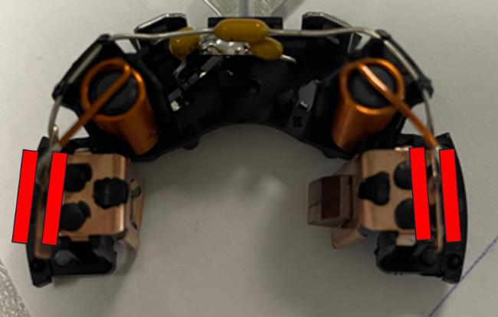
The bent metal blade ( causing the removing of the bruhses out of the blade )was not included in the control instruction | Implement a camera after welding station to check the bent terminals (Camera planning) The camera will detect the allignement of the blades (forbidden zones will be defined) and the presence of the brushes before arriving the electrical tester ( the testing tool of the the electrical tester will increase the risk to get out the brushes frol the blade If the blades are not damged it will minimize the risk of the missed brushes |  | Atef M | 2024-08-29
Forbidden areas
The setter was forced to use others screews due to the out of stock | Ensure the necessary stock management by GMAO to ensure the minimum quantity of screws in the stock |  | Kamel | 2024-06-22 | 2024-06-22 | 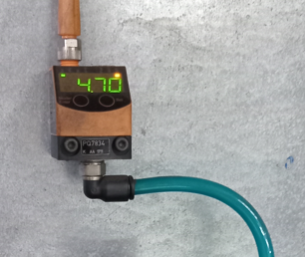

The Type of the screws used by the setter was not adapted like the original one | Change the type of the screws by the original ones |  | Kamel | 2024-06-22 | 2024-06-22

Lack of procedure of customer interface check | create a procedure to check th customer interface at SOP and each process/product change |  | Anis | 2024-06-11 | 2024-06-11

Evidences
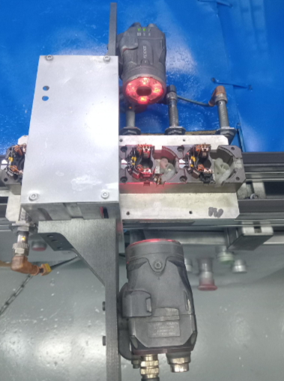

Forbidden areas

detection by Camera

Camera planning
29-08-2024

29-07-2024
09-08-2024
11-08-2024
28-08-2024
16-08-2024

Camera installation
Forbidden Area Defintion and validation by Valeo
Purshasing order
Camera Reception
Camera effectivenes validation

StEDE3 Matrix
 | StEDE3 Workstation Assessment v2.5
 |  |  |  |  |  |  | 0

Supplier :
Plant location :
Assessment date : |  |  | StEDE3 ASSESSMENT RESULT : |  |  |  | 0/ 9
Workstation assessed :
Assessor / Company
Setter :
Operator : |  |  |  |  |  |  | For supplier self assesment activity, column to be assessed by:
Step 1 : 360° Variability Hunting |  |  | Step 2 : StEDE3 Matrix |  |  |  | Direct Manager of the user |  | Manager from an other APU/Department

Silent Workstation observation for 10/15 min, to detect any potential Variability related to : - machine settings - operator activities - quality controls |  |  | StEDE3 Matrix Excellence Through Standards |  |  |  | EXISTING ? | DEPLOYED ? How were the users trained to apply this STANDARD ? ( including their Direct Manager if not the trainer ) | ENFORCED ? What is the Direct Manager of the users doing to ensure the strict and continuous EXECUTION of this STANDARD ?
 |  |  |  |  |  |  | Clear, Visible, Quantified, Doable. | Respected by users. Can be explained by users. | The Direct Manager checks on genba the respect of the standards and in case a gap is found an action is defined
 |  |  | For a given Process / Workstation : Are StANDARDS for… | … Set-up Parameters … |  | Parameters list, values and limits and necessary work instructions to set the machine/workstation up for production of the selected part number (to be compared with those used during the FDPR / IS) |  |  |  | 
 |  |  |  | ... Work Instructions … |  | Instructions defining how to operate the station safely, to produce parts, and how to maintain the equipment. |  |  |  | 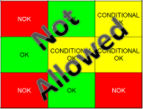
 |  |  |  | … Quality Controls … |  | Activities to control the quality of the operation or of the product after transformation to ensure only good parts are transferred to the next station |  |  |  | 

 | Conclusion :

Step 3 : Findings
StEDE3 Matrix Excellence Through Standards |  | EXISTING ? | DEPLOYED ? | ENFORCED ? |  | "Reduction of the variability in our processes, being production or administrative, is key to ensure the sustainability of any continuous improvement"
0 / 9 |  | Clear, Visible, Quantified, Doable. | Respected by users. Can be explained by users. | Audited by direct manager on Genba at a frequency defined based on frequency of usage of standard. | Category (Ex / Dep / Enf) | Findings and next steps |  |  | Owner | Date | Status | Is FMEA update required ? Yes / No | If "Yes", done date
For a given Process / Workstation : Are StANDARDS for… | ...Set-up Parameters … | 0 | 0 | 0 |  | Finding #1 : Next step :

 |  |  |  |  |  | Finding #2 : Next step :

 |  |  |  |  |  | Finding #3 : Next step :

 | ... Work Instructions … | 0 | 0 | 0 |  | Finding #1 : Next step :

 |  |  |  |  |  | Finding #2 : Next step :

 |  |  |  |  |  | Finding #3 : Next step :

 | ...Quality Controls … | 0 | 0 | 0 |  | Finding #1 : Next step :

 |  |  |  |  |  | Finding #2 : Next step :

 |  |  |  |  |  | Finding #3 : Next step :

 | VALEO signature |  |  |  |  |  | SUPPLIER signature

